Sheet1
Csv表通用规范：
 | Num类型不能为空
命名规范接口策划：胖子
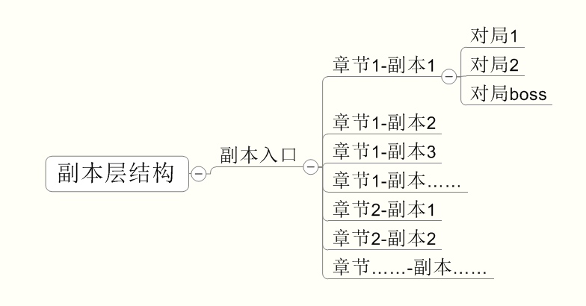

副本入口 instanceEntry.csv |  | 接口策划：雪姬
#TEXT | TEXT | NUM | NUM | NUM | NUM | NUM | NUM | TEXT | TEXT | TEXT | TEXT | TEXT | TEXT | TEXT | TEXT | TEXT | TEXT | TEXT | TEXT
id | name | chapter | type | difficulty | fatigue | count | level | desc | enemy1 | enemy2 | enemy3 | enemy4 | enemy5 | enemy6 | reward1 | reward2 | reward3 | reward4 | reward5
#副本Id | 副本名称 | 章节 | 类型 | 难度 | 疲劳值 | 每日可完成次数 | 进入等级 | 副本描述 | 敌人1 | 敌人2 | 敌人3 | 敌人4 | 敌人5 | 敌人6 | 奖励1 | 奖励2 | 奖励3 | 奖励4 | 奖励5
demo | 杀死雷神 | 1 | 1 | 0 | 6 | 3 | 1 | xxxx | UnitDemoErshu | UnitDemoQingniao | UnitDemoQingniao | UnitDemoQingniao | UnitDemoQingniao | UnitDemoQingniao | 10001 | 10002 | 20001
按照命名规范 | 按照副本设计文档配置，多语言 | 按照副本设计文档配置 | 没用，都填0 | v0.4版都为0 | v0.4版都为0 | 0为无限，v0.4版都为0 | 待数值 | 还没定，先不用配置，预计要配置多语言 | 按照副本设计文档配置相应怪物id |  |  |  |  |  | v0.4版没有奖励
接口策划：胖子
目前少敌方品质相关显示规则

副本配置 instance.csv |  | 接口策划：雪姬
#TEXT | NUM | FLOAT | FLOAT | TEXT | NUM | NUM | TEXT | TEXT
id | level | lifeCoef | attackCoef | sceneID | dazhaoGroup | dazhaoAdjust | battleLevelList | battleBoss
#副本id | #副本怪物等级 | #血量修正 | #伤害修正 | #对局场景 | 一次大招攻击需要的出手次数 | 大招攻击次序调整 | 对局数列表 | #boss对局
demo | 30 | 1 | 1 | battlescene/test/yunmengze | 10 | 3 | ["demo_1_level1","demo_1_level2"] | boss_jiuweihu_level
按照命名规范 | 待数值 | 待数值 | 待数值 | 按照命名规范 | 待数值 | 待数值 | 按照命名规范 | 按照命名规范

对局配置 battleLevel.csv |  | 接口策划：雪姬
#TEXT | TEXT | TEXT | TEXT | NUM | TEXT | TEXT | TEXT | TEXT
id | preStartEvent | startEvent | endStartEvent | appearType | winFunc | loseFunc | endEvent | monsterList
#对局id | #第一进程前事件 | #开场动画 | #刷怪完毕事件 | #出现方式 | #胜利条件 | #失败条件 | #结束剧情动画 | 怪物列表
boss_jiuweihu_level | speech_test |  | speech_test | 0 |  |  | speech_test | {"UnitDemoJiuweihu":"1","UnitDemoErshu":"1"}
demo_1_level2 | speech_test |  | speech_test | 0 |  |  | speech_test | {"UnitDemoZhuyan":"2"}
按照命名规范 | v0.4没有 | 按照副本设计文档 | v0.4没有 | 没用，都填0 | v0.4都不用填（默认都是死光） | v0.4都不用填（默认都是死光） | v0.4没有，不填 | 按照副本设计文档，格式{"怪物id1":"数量","怪物id2":"数量"}，统一把小怪都配置到Level1，会把小怪对局中所有小怪都整合，平分到各个对局

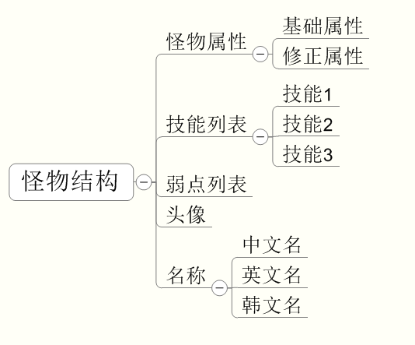

怪物配置 unitData.csv |  | 接口策划：小星
#TEXT | TEXT | TEXT | TEXT | NUM | NUM | TEXT | NUM | FLOAT | FLOAT | FLOAT | FLOAT | FLOAT | FLOAT | FLOAT | FLOAT | NUM | TEXT | TEXT | NUM
index | assetID | uiAsset | nickName | grade | isEvolutionable | evolutionID | property | levelUpExpRate | healthModifyRate | strengthModifyRate | intelligenceModifyRate | speedModifyRate | defenseModifyRate | enduranceModifyRate | recoveryRate | equip | spellIDList | weakpointList | friendship
#服务端id | 模型路径 | 头像路径 | 中文名称 | 稀有度 | 是否可进化 | 进化后怪物ID | 怪物属性 | 升级所需经验比例修正 | 体力比例修正 | 力量比例修正 | 智力比例修正 | 速度比例修正 | 防御比例修正 | 耐力比例修正 | 战后回血比例修正 | 装备组 | 技能列表 | 弱点列表 | 友好度
xgErshu | ershu@moxing | xgErshu | 耳鼠 | 1 | 0 | null | 2 | 1 | 0.55 | 1.2 | 1 | 1 | 1 | 1 | 1 | 1 | ["attackCutMedium","dazhaoPrepare","magicCureMedium","buffMagic","ultErshu","lazy","defend"] | ["xiaoguai_ershuwp2"] | 102
bossJiuweihu | jiuweihu_boss@moxing | bossJiuweihu | 九尾狐 | 1 | 0 | null | 4 | 1 | 6.5 | 1.3 | 4 | 2 | 1 | 1 | 1 | 1 | ["attackCutTriStrong","magicCureSlight","buffMagic","bossJiuweihu1","bossJiuweihu2","bossJiuweihu3","bossJiuweihu4","lazy","defend"] | ["jiuweihu_ruodian_1","jiuweihu_ruodian_2","jiuweihu_ruodian_3","jiuweihu_ruodian_4","jiuweihu_ruodian_5","jiuweihu_ruodian_6","jiuweihu_ruodian_7","jiuweihu_ruodian_8","jiuweihu_ruodian_9","jiuweihu_ruodian_10"] | 105
按照命名规范 | 按照命名规范查找对应模型，有可能需要给prefab改成正式名字，资源找不到找胖子或者帆爷 | 按照命名规范查找对应模型，有可能需要给prefab改成正式名字，资源找不到找胖子或者帆爷 | 按照命名规范，需要多语言 | v0.4版本都为1 | v0.4版本都为0 | v0.4版本都为null | 1,2,3,4,5分别代表光，木，水，火，暗 | 都是小星的事 |  |  |  |  |  |  |  |  | 参考副本设计怪物技能列表 | 参考副本设计怪物弱点列表 | 还是小星的事

怪物基础属性配置 unitBaseData.csv |  | 接口策划：小星
都是小星的事情，不列在这了

技能配置 |  | 接口策划：小星
Spell
#TEXT | TEXT | NUM | NUM | NUM | NUM | NUM | FLOAT | TEXT | TEXT | NUM | NUM | TEXT
id | rootEffectID | actionCount | channelTime | energyCost | energyGenerate | category | levelAdjust | icon | tips | baseTipValue | isAoe | firstSpell
#技能ID | effect根节点effectID | 大招操作次数 | 大招操作时间 | 需求能量 | 获得能量 | 技能类型 | 技能升级系数 | 技能Icon图标 | 技能tips | 技能基础伤害系数 | 技能是否为AOE（用于怪物转向） | 前置技能ID

id | 技能ID
 | 表示技能ID，对应unitData中spellIDList中的技能ID

rootEffectID | effect根节点effectID
 | 定义了spell调用的根effect（1对1的关系）

actionCount | 大招操作次数
 | 只有物理大招才会用到的参数，用于定义物理大招玩家可操作的次数

channelTime | 大招操作时间，s为单位时长
 | 物理大招，法术大招均会用到的参数
 | 物理大招：定义了玩家操作（点怪物）的时间
 | 法术大招：定义了玩家画阵的时间

energyCost | 需求能量
 | 定义该技能需求的能量，仅大招需要配置为100

energyGenerate | 获得能量
 | 定义释放该技能能够获得的能量（大招，偷懒为0，其余为20）

category | 技能类型
 | 0=物理技能，1=法术技能，2=治疗技能，3=防御技能，4=被动技能，5=增益buff技能，6=减益buff技能，7=偷懒技能，8=物理大招技能，9=法术大招技能，10=怪物AI释放大招准备Buff，11=dot技能，12 =hot技能
 | 用于标记不同类型的技能

levelAdjust | 技能升级系数
 | 定义该技能每升一级提升的伤害系数

icon | 技能Icon图标
 | Icon资源路径：Client\cms\Assets\SourceAsset\texture\UI\Icon\具体Icon名称
 | 直接填写Icon名称

tips | 技能tips
 | 技能tips显示内容

baseTipValue | 技能基础伤害系数
 | 技能tips显示数值内容

isAoe | 技能是否为AOE（用于怪物转向）
 | 该技能是否为群体技能，0=不是，1=是
 | 用于怪物转向（AOE不转向）

firstSpell | 用于配置被动前置技能
 | 直接填写宠物已有技能ID，作为开场前置技能释放

Spell
effect树的根
每个Ability触发一颗effect树，Ability中需要配置树根的触发时间，其他子节点的生效时间必定比根晚

 |  |  | effect树的根可以是任意类型effect

effect分为如下各种类型：
#TEXT | NUM | NUM | NUM | NUM | TEXT | NUM | NUM | TEXT | TEXT | FLOAT | TEXT | NUM | FLOAT | NUM | NUM | TEXT | NUM | NUM | TEXT | NUM
id | effectType | casterType | targetType | energy | effectList | count | camp | searchEffect | effectStartID | startDelayTime | periodEffectList | damageType | attackFactor | isHeal | damageProperty | buffID | dispelCategory | fixLifeRatio | linkEffect | chance
#effectID | effect类型 | 技能释放者类型 | 技能目标类型 | 释放此effect带来的能量提升 | 子effect列表 | 选择目标个数 | 阵营（敌方/友方） | 搜索触发的effectID | 起始触发的Effect | 起始延迟时间（单位为s） | 延迟effect（表示在起始effect基础上延迟0触发e4，延迟1触发e4） | 伤害类型 | 伤害系数 | 是否为治疗 | 五行属性 | 触发buffID | 驱散类型 | 血量置数配置 | 关联effect | 触发几率

id | effectID
 | 表示effectID，spell会调用根effect，根effect又可以调用子effect

effectType | effect类型
 | 表示effect的功能与调用后面具体哪列

 | 通用的4列
 |  | casterType | 技能释放者类型
 |  |  | 0=目标，1=施法者，表示该effect的释放者为目标或施法者，目前技能全部为1

 |  | targetType | 技能目标类型
 |  |  | 0=目标，1=施法者，表示该effect的目标为目标或施法者，当该技能效果为给施法者自己时，填写1；剩余情况填写0

 |  | energy | 释放此effect带来的能量提升（目前木用）

 |  | chance | effect触发的几率
 |  |  | 用于配置该effect可以触发的几率（0-1之间小数）

 | 通过effect的类型可以具体把表格拆分为几个子表（num数据类型的需要配置0）
 | 0=set，1=search，2=Persistent，3=damage，4=applybuff，5=switch，6=dispel

 | effectType=0
 |  | 用于把父effect分叉为几个子树且不存在延迟关系，为并列关系
 |  | 需配置的列
 |  |  | effectList | 子effect列表
 |  |  |  | 定义将父effect拆分为几个子effect的列表
 |  |  |  | 配置结构为：["e2","e3","e4","e5"]，表示子effect为e2,e3,e4,e5

 | effectType=1
 |  | 用于群体技能搜索目标及范围
 |  | 需配置的列
 |  |  | count | 选择目标个数
 |  |  |  | 用于定义选择目标的个数，若为AOE技能则需要配置count=3

 |  |  | camp | 阵营（敌方/友方）
 |  |  |  | 友方=0，敌方=1，定义搜索目标的范围为友方或敌方

 |  |  | searchEffect | 搜索触发的effectID
 |  |  |  | 定义搜索得到的目标具体触发哪个effect

 | effectType=2
 |  | 用于把父effect分叉为几个子树，但是几个树之间有延迟关系
 |  | 需配置的列
 |  |  | effectStartID | 起始触发的Effect
 |  |  |  | 用于定义起始子effect的ID

 |  |  | startDelayTime | 起始延迟时间（单位为s）
 |  |  |  | 用于定义起始子effect的延迟时间

 |  |  | periodEffectList | 延迟effect列表
 |  |  |  | 用于定义后续子effect的ID与延迟时间（相对于起始子effect）
 |  |  |  | 配置结构为：0|e4;1|e4，表示在起始子effect基础上延迟0s触发e4，延迟1s触发e4

 | effectType=3
 |  | 用于定义伤害effect
 |  | 需配置的列
 |  |  | damageType | 伤害类型
 |  |  |  | 0=物理，1=魔法（治疗配置1）

 |  |  | attackFactor | 伤害系数
 |  |  |  | 填写技能伤害系数，80%则填写0.8

 |  |  | isHeal | 是否为治疗
 |  |  |  | 布尔型参数，0=不为治疗，1=为治疗

 |  |  | damageProperty | 伤害五行属性
 |  |  |  | 1=光，2=木，3=水，4=火，5=暗

 |  |  | fixLifeRatio | 血量置数（直接把血量置为血量上限的一定百分比）
 |  |  |  | 直接填写把血量置到的百分比，80%则填写0.8

 |  |  | linkEffect | 关联effect
 |  |  |  | 填写该effect触发的子effect，即父effect命中后，才判定子effect命中，二者命中关联

 | effectType=4
 |  | 用于定义effect可以添加的buffID
 |  | 需配置的列
 |  |  | buffID | 触发buffID
 |  |  |  | 填写buffID，索引至buff配置表对应buffID

 |  |  | linkEffect | 关联effect
 |  |  |  | 填写该effect触发的子effect，即父effect命中后，子effect才会命中，二者命中关联

 | effectType=5
 |  | 用于根据不同的条件，调用不同的effect；配置敌方怪物大招，己方怪物大招
 |  | 需配置的列
 |  |  | periodEffectList
 |  |  | 配置结构： | IsEnemy|effectID1;Default|effectID2
 |  |  |  | 意思是：若是地方怪物，则调用effectID1；若不是则调用effectID2

 | effectType=6
 |  | 用于配置驱散技能
 |  | 需配置的列
 |  |  | dispelCategory
 |  |  | 驱散类型：填写可以驱散的buff类型（具体buff类型见buff切页）

effect（Persistent）
effect
（Damage）
effect
（Search）
 |  |  | 常用的effect结构
 |  |  | 单伤、单加（物攻，法攻，物理大招单独一下）
 |  |  |  |  |  |  | 伤害附加效果示意 |  | 未确定
effect（damage）
m_LinkEffectID
 |  |  |  |  | （可选）默认选择主目标，目标选择需要非默认规则是才有Search

 |  |  |  |  | 我们的根effect是回合初始就生效的，所以一般都要一个persistent来延迟伤害

 |  |  |  |  | 具体伤害

effect（Persistent）
effect
（Damage）
effect
（Search）
 |  |  | 群伤、群加（法系大招

 |  |  |  |  | 需要写明群伤规则，群伤默认敌方全体，群加默认己方全体

 |  |  |  |  | 我们的根effect是回合初始就生效的，所以一般都要一个persistent来延迟伤害

 |  |  |  |  | 设计时需要写明伤害类型和伤害数值，群加视为治疗类技能

子effect

 |  |  |  |  | （可选）大招附加的各种效果通过link配置，父effect link列填写子effectID即可

 |  |  | buff，debuff，dot，hot
 |  |  |  | 此类技能都是上buff类技能，设计文档中提及buff主要指增益buff
effect（Persistent）

 |  |  |  |  | 我们的根effect是回合初始就生效的，所以一般都要一个persistent来延迟伤害

effect（Applybuff）
buff

 |  |  | 大招特殊配置 |  |  |  | dazhaoPrepare1 | dazhaoPrepare+n | n代表回合数
effect（switch）
spell（dazhaoPrepare）
 |  |  |  | 物理大招
 |  |  |  |  |  |  |  | 技能层需要配置一个添加buff的技能用于敌方小怪释放大招
 |  |  |  |  |  |  |  | category=10

己方
敌方

effect（damage）
effect（Persistent）
effect（applybuff）

 |  |  |  |  |  |  |  | 用于配置蓄力表现

effect（damage）
effect（Persistent）
 |  |  |  | link
子effect
buff
 |  |  |  |  |  | 这个空内容的effect用于配置敌方动作

 |  |  |  |  | link
子effect
 |  |  |  |  |  |  | （可选）大招附加的各种效果通过link配置，父effect link列填写子effectID即可

Buff
#TEXT | NUM | TEXT | NUM | NUM | NUM | NUM | FLOAT | FLOAT | FLOAT | FLOAT | FLOAT | TEXT | NUM | NUM | FLOAT | FLOAT | FLOAT | NUM | TEXT | TEXT | NUM | FLOAT | FLOAT | FLOAT
id | category | periodEffectID | duration | stun | invincible | dazhao | strengthRatio | intelligenceRatio | defenseRatio | speedRatio | defenseDamageRatio | icon | shieldNum | shieldBaseAttr | shieldRatio | phyReduceInjury | mgReduceInjury | noDead | damageResponse | deadResponse | responseCount | healthRatio | hitRatio | criticalRatio
#buffID | buff类型 | 周期触发buff的effect | 周期触发buff次数 | 是否为眩晕 | 是否为无敌 | 怪物AI释放大招间隔 | 力量提升 | 智力提升 | 防御力提升 | 速度提升 | 防御技能受伤减免 | buffUI图标 | 护盾使用属性（力量或智力） | 护盾固定增量 | 护盾属性系数 | 物理减免护盾 | 法术减免护盾 | 死亡后仍可置血量标记 | 伤害反应条件，触发effect | 死亡反应条件，触发effect | 触发次数 | 体力提升 | 命中率提升 | 暴击率提升

id | 技能ID
 | 对应applybuff effect添加的buffID

category | buff类型
 | 1=dot，2=hot,3=防御，4=debuff，5=bennefit，6=怪物AI释放大招标记buff，7=物理减免护盾，8=法术减免护盾，9=物理吸收护盾，10=法术吸收护盾，11=被动buff，12=嘲讽
 | 用于区分不同的buff叠加与驱散规则
 | 通过buff的类型可以具体把表格拆分为几个子表

 | 通用
 |  | duration | buff触发次数
 |  |  | 指buff可以生效的回合数，特殊：被动技能填写999

 | category=1,2
 |  | 需配置的列 | periodEffectID | 周期触发buff的effect
 |  |  |  | 表明dot与hot每回合触发的effectID

 | category=3,4,5
 |  | 需配置的列
 |  |  | strengthRatio | 力量提升/降低
 |  |  |  | 填写具体提升降低数值，0.05表示提升5%，-0,05表示降低5%

 |  |  | intelligenceRatio | 智力提升/降低
 |  |  |  | 同strengthRatio

 |  |  | defenseRatio | 防御力提升
 |  |  |  | 同strengthRatio

 |  |  | speedRatio | 速度提升
 |  |  |  | 同strengthRatio

 |  |  | defenseDamageRatio | 防御技能受伤减免
 |  |  |  | 同strengthRatio

 | category=6
 |  | 需配置的列
 |  |  | dazhao | 怪物AI释放大招间隔
 |  |  |  | 指敌方怪物释放大招需要多少回合数
 | category=7、8
 |  | 需配置的列
 |  |  | phyReduceInjury | 物理减免系数
 |  |  |  | 填写具体减免数值，0.05表示物理受伤比-5%

 |  |  | mgReduceInjury | 魔法减免系数
 |  |  |  | 填写具体减免数值，0.05表示法术受伤比-5%
 | category=9、10
 |  | 需配置的列
 |  |  | shieldNum | 护盾使用属性（力量或智力）
 |  |  |  | 0=力量，1=智力
 |  |  |  | 表示吸收护盾的值通过哪个属性计算得出
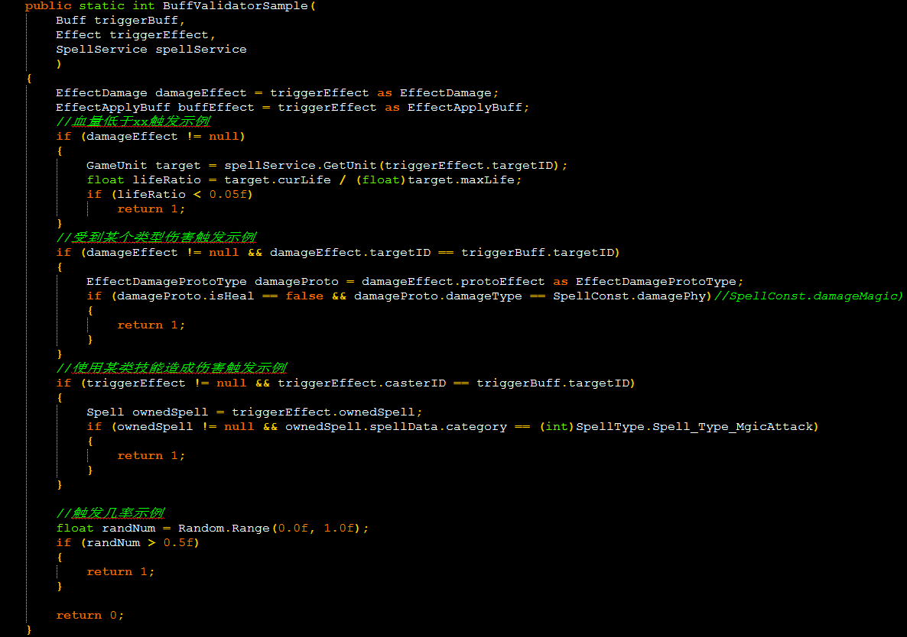
 |  |  | shieldBaseAttr | 护盾固定增量
 |  |  |  | 填写吸收护盾增加护盾量的固定值

 |  |  | shieldRatio | 护盾属性系数
 |  |  |  | 填写吸收护盾属性系数
 | category=11
 |  | 需配置的列
 |  |  | noDead | 死亡后仍可被加血/置血量标记
 |  |  |  | 用于配置涅槃类技能

 |  |  | damageResponse | 伤害反应，受伤时检测
 |  |  |  | 填写格式 | 伤害反应条件，触发effect |  |  | 如：NiepanValidatorSample,beidongxueliangzhishue2
 |  |  |  | 其中伤害反应条件需要在 |  |  | \Client\cms\Assets\script\config\Spell\SpellFunctions中填写条件，调用具体名称，条件示例：
 |  |  |  |  | 条件命名规范
 |  |  |  |  |  | 血量百分比小于等于X%
 |  |  |  |  |  |  | LifeLower_x（表示血量低于X%）
 |  |  |  |  |  | 被物理伤害时
 |  |  |  |  |  |  | HurtbyX
 |  |  |  |  |  |  |  | X指Physical/Magic
 |  |  |  |  |  | 造成物理伤害时
 |  |  |  |  |  |  | DamageX
 |  |  |  |  |  |  |  | X指Physical/Magic
 |  |  |  |  |  | 使用XX技能时
 |  |  |  |  |  |  | UsingXX
 |  |  |  |  |  |  |  | XX指技能类型：Physical，Magic，Buff（Beneficial，Negative，dot，hot），Cure，Defense
 |  |  |  |  |  | 无条件
 |  |  |  |  |  |  | uncondition

 |  |  |  | 触发effect指条件满足后，触发的effect

 |  |  | deadResponse | 死亡反应，死亡时检测
 |  |  |  | 逻辑同伤害反应

 |  |  | responseCount | 该被动触发effect的次数
 |  |  |  | 单次填写1，无限次则填写999
 |  | 永久提升属性需填写
 |  |  |  | strengthRatio | 力量提升
 |  |  |  |  | 填写具体提升数值，0.05表示提升5%
 |  |  |  | intelligenceRatio | 智力提升
 |  |  |  |  | 同strengthRatio
 |  |  |  | defenseRatio | 防御力提升
 |  |  |  |  | 同strengthRatio
 |  |  |  | speedRatio | 速度提升
 |  |  |  |  | 同strengthRatio
 |  |  |  | healthRatio | 体力提升
 |  |  |  |  | 同strengthRatio
 |  |  |  | hitRatio | 命中率提升
 |  |  |  |  | 填写具体提升数值，0.05表示增加5%
 |  |  |  | criticalRatio | 暴击率提升
 |  |  |  |  | 填写具体提升数值，0.05表示增加5%

 | 被动技能配置结构（category=4）
 |  | 前置技能
spell（firstSpell）

spell

 |  |  |  |  | 直接调用己方已有技能作为先置技能

 |  | 被动：各种条件添加护盾（吸收减免）

spell

effect（Applybuff）
buff（damageResponse/deadResponse）

 |  |  |  |  | 添加被动buff

 |  |  |  |  | 被动技能触发条件与触发effect | （若触发次数为无限则responseCount=999）
 |  |  |  |  | category=11
 |  |  |  |  | duration=999

effect（Applybuff）
buff（Shield）
 |  |  |  |  | 添加护盾buff | category=7,8,9,10

 |  | 被动：各种条件血量置数（实现涅槃）
spell

effect（Applybuff）
buff（damageResponse/deadResponse）
 |  |  |  |  | 添加被动buff

 |  |  |  |  | 被动技能触发条件与触发effecrt | （若触发次数为无限则responseCount=999）
 |  |  |  |  | category=11
 |  |  |  |  | duration=999

effect（Damage）
 |  |  |  |  | 血量置数effect
 |  |  |  |  | category=3

 |  | 被动：永久提升属性
spell

effect（Applybuff）
buff
 |  |  |  |  | 添加被动buff

 |  |  |  |  | 被动buff提升属性

技能表现配置 |  | 接口策划：雪姬/雪姬不知道的问辛炜
表现配置说明：
 | AniList 事件组
 |  | 通过事件组id，在开启副本时预加载副本相关资源。
 |  | group 事件组id：客户端通过怪物技能列表中技能id来确定需要预先加载的技能特效资源（状态机和音效资源较小，暂时不预先加载，如果发现有需要再改）
 |  |  | 配置时，每个技能分成一个事件组来配置。
 |  |  | 通用事件组id用common表示，此组在任何副本均会被加载。例如：换怪相关特效配置在common组中。
 |  |  | 注：不预先加载的资源如果被调用，会在调用时加载。
 |  | 每个事件组又分为多个事件动画
 |  | Ani 事件动画：
 |  |  | 每个事件动画均以触发事件的目标为对象
 |  |  | id 事件id：由于事件组实际不是真正的逻辑结构，只起到标签作用，要求所有动画事件即使不同组亦不能重名
 |  |  | state 是否清除：buff清除专用
 |  |  | finish_event 结束时间名称:用于配置需要清除
 |  |  | action_delay 行动延迟：用于配置事件触发时本次行动延迟的时间。
 |  |  | 事件动画中，由多个不同列表来配置整个动画，其中包括：状态机列表、粒子列表、动作列表、镜头列表、音效列表及mesh列表。每个列表均可以添加若干项目
 |  |  | ControllerList 状态机列表
 |  |  |  | 每个状态机列表可以配置一系列的子项，用于触发对象的状态机切换
 |  |  |  | time 时间：用于配置在事件触发点后多久执行此条
 |  |  |  | Contorller 状态及名称：用于配置切换到哪个状态机，需要写明状态机路径及状态机名称，不需后缀

 |  |  | MotionList 动作列表
 |  |  |  | 每个动作列表可以配置一系列的子项，用于触发对象的做动作
 |  |  |  | time 时间：用于配置在事件触发点后多久执行此条
 |  |  |  | Anim 动画名：用于配置动作，表示在Unity状态机中直接跳到某状态（做某个动作）
 |  |  |  | key 状态切换key：对应Unity状态机中的key
 |  |  |  | value：布尔型，填写true/false。用于将key支撑true/false，只在填写了key时生效

 |  |  | ParticleList 粒子列表
 |  |  |  | 每个粒子列表可以配置一系列子项，用于以对象为参照挂接各种特效
 |  |  |  | time 时间：用于配置在事件触发点后多久执行此条
 |  |  |  | bundle 包目录：用于配置粒子目录（不包含资源名称）
 |  |  |  | asset prefab名：用于配置粒子资源prefab名称
 |  |  |  | parent 挂接点：用于配置粒子挂接的位置，基于对象
 |  |  |  | locky y轴锁定：用于配置是否将粒子挂接到地面上，0：否；1：是。
 |  |  |  | attach 是否挂接：用于配置是否将粒子挂接，0：否；1：是。

 |  |  | CameraMotionList 镜头列表
 |  |  |  | 每个镜头列表可以配置一系列子项，用于以对象为参照挂接各种镜头运动
 |  |  |  | time 时间：用于配置在事件触发点后多久执行此条
 |  |  |  | Anim 动画名：用于配置动作，表示在Unity状态机中直接跳到某状态（做某个动作）
 |  |  |  | parent 挂接点：用于配置粒子挂接的位置，基于镜头父节点。如果是mover，则为目标节点
 |  |  |  | is_mover 是否mover：用于配置是否运用mover功能，0：否；1：是。
 |  |  |  | duration 持续时间：用于配置mover的持续时间
 |  |  |  | mover_type 移动类型：用韵配置mover的类型，暂时只用到0：匀速运动。

 |  |  | AudioList 音效列表
 |  |  |  | 每个音效列表可以配置一系列子项，用于播放音效
 |  |  |  | time 时间：用于配置在事件触发点后多久执行此条
 |  |  |  | name 音效路径：用于配置播放到哪个音效，需要写明音效路径及音效名称，需要后缀
 |  |  |  | 技能音效配置规则：音效与相关特效配置在一个Ani里
 |  |  | MeshStateList Mesh状态切换列表
 |  |  |  | 每个Mesh状态列表可以配置一系列子项，用于改变对象的mesh状态
 |  |  |  | time 时间：用于配置在事件触发点后多久执行此条
 |  |  |  | name mesh名：用于配置更改状态的mesh名
 |  |  |  | state 状态：用于配置转换成哪种状态。0：消失；1：显示

 |  |  | WpStateList 弱点状态转换列表
 |  |  |  | 每个弱点状态转换列表可以配置一系列子项，用于改变弱点状态
 |  |  |  | Wp time 时间：用于配置在事件触发点后多久执行此条
 |  |  |  | name 弱点名称：用于配置弱点id
 |  |  |  | state 状态：用于配置弱点转换成哪种状态。0隐藏，1正常状态1，2正常状态2，3冻结状态，4死亡状态

 |  |  | SpeedList升格动画列表
 |  |  |  | 每个升格动画列表可以配置一系列子项，用于表现升格动画
 |  |  |  | Speed time 时间：用于配置在事件触发点后多久执行此条
 |  |  |  | speed_ratio 慢动作修正值：用于配置升格动画对普通速度的影响，
 |  |  |  | duration 持续时间：用于配置动画持续时间
 |  | spell常用列表
 |  |  | MotionList | 用于配置技能动作
 |  |  | ParticleList | 用于配置施法特效，施法特效按照五行属性有通用配置
 |  |  | AudioList | 施法特效、动作相关音效
 |  | effect常用列表
 |  |  | ParticleList | 常用于配置特效的effect有persistent类型，dispell类型，damage类型和apply buff类型，
 |  |  |  | 其中persistent主要配置跟命中无关的表现，如瀑布、流星下落未击中时的效果
 |  |  |  | dispell类型主要配置驱散的闪光
 |  |  |  | damage主要配置命中爆点效果（所有伤害必须要有一个爆点效果） |  | 命中表现配置，爆点的需要attach，瀑布，地面效果需要locky_y
 |  |  |  | apply buff主要配置buff生效的效果（非持续）
 |  |  |  |  | 通用时效性提升降低属性有通用表现配置
 |  |  | AudioList | effect特效相关音效
 |  |  | CameraMotionList | 用于镜头震动
 |  | buff常用列表
 |  |  | MotionList | 眩晕等需要动作的buff需要用motion将状态置为眩晕
 |  |  | ParticleList | 这里用于配置持续性特效，通用的提升下降各种属性（UI显示的那种）不需要配置，此项表现主要包含的是护盾，嘲讽等UI不显示的持续效果
 |  |  | AudioList

 |  | 被动相关技能，新effect暂时不确定，包含但不限于：驱散，护盾，嘲讽
 |  | AI部分规则暂时不确定

 |  | 表现配置结构示例
 |  |  | 单伤、单加（物攻，法攻，物理大招单独一下）
effect（Persistent）
effect
（Damage）
effect
（Search）
Spell
 |  |  |  |  | 用于配置动作，施法特效
 |  |  |  |  | 法攻技能和上buff技能才有施法特效
 |  |  |  |  | 施法特效parent="e_shifa"，attach="true".
 |  |  |  |  | （boss技能施法按照具体需求配置）

 |  |  |  |  | 不能用于配置表现

 |  |  |  |  | 用于配置延迟型特效，如流星飞落，瀑布，地面爆气等
 |  |  |  |  | 此类特效的特点是跟命中无关，都会播放
 |  |  |  |  | 可以分为汇聚型和落地型
 |  |  |  |  |  | 落地型：需要把locky="true"，parent不填，attach不填，time根据动画视频填写特效开始时间
 |  |  |  |  |  | 汇聚型：需要把attach="true"，parent不填，locky不填，time根据动画视频填写特效开始时间

 |  |  |  |  | 用于配置爆点特效，主要用于表现受击的弱点位置。
 |  |  |  |  | 此部分逻辑是没有填parent自动绑在弱点位置。
 |  |  |  |  | 配置示例

 |  |  | 群伤、群加（法系大招）

Spell
 |  |  |  |  | 用于配置法系大招在敌人释放时的施法动作及特效
 |  |  |  |  | 动作通用为key="dazhaoxuanyao",value="true"
 |  |  |  |  | 特效根据不同怪物按照视频配置，如需要额外挂接点则需要再模型响应骨骼下建立子节点 |  |  | 玩家宠物释放大招时在特写阶段特效配置如下：

 |  |  |  |  |  |  |  | 命名规范：tx+怪物名拼音

effect（Persistent）
effect
（Damage）
effect
（Search）
 |  |  |  |  | 同单伤

 |  |  |  |  | 同单伤

 |  |  |  |  | 同单伤

子effect

 |  |  | buff，debuff，dot，hot
Spell
 |  |  |  |  | 同单伤

effect（Persistent）
 |  |  |  |  | 不用配置表现，逻辑做1.5秒施法延迟

effect（Applybuff）
buff
 |  |  |  |  | 配置buff生效特效，locky="true",buff的asset="commonBuff",debuff="commonDebuff”

 |  |  |  |  | buff使用buff id作为持续特效生成时的事件id，并用该id+Finish作为事件结束的id

 |  |  |  |  | 属性提升类型buff不需要配置
 |  |  |  |  | 盾类被动技能需要持续特效。Asset分为4种，魔法吸收bd_mofaxishou,物理吸收bd_wulixishou,魔法免伤bd_mofamianshang,屋里面上bd_wulimianshang.

 |  |  |  |  | 眩晕类被动技能需要持续特效

 |  |  |  |  | 眩晕类被动技能需要持续特效

effect（switch）
 |  |  | 大招特殊配置
 |  |  |  |  |  |  |  |  | dazhaoPrepare1
 |  |  |  | 物理大招
spell（dazhaoPrepare）

己方
敌方

effect（damage）
effect（Persistent）
effect（applybuff）

effect（damage）
effect（Persistent）
子effect
buff
 |  |  |  | link
 |  |  |  |  |  |  |  |  |  |  | 表现配置如下：
 |  |  |  |  |  | 这个空内容的effect用于配置敌方动作

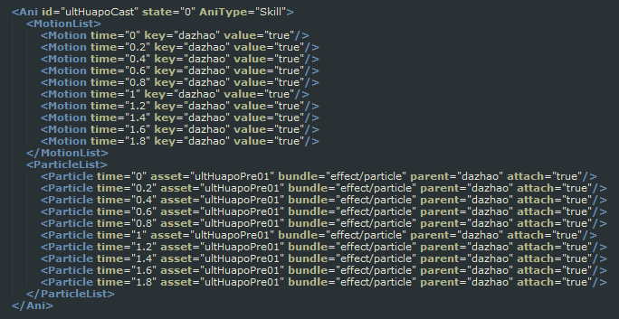
 |  |  |  |  | link
子effect

弱点 |  | 接口策划：雪姬/雪姬不知道的问辛炜
#TEXT | NUM | NUM | NUM | FLOAT | FLOAT | NUM | NUM | TEXT | TEXT | TEXT | TEXT | TEXT | TEXT | TEXT | TEXT | TEXT | NUM | NUM | NUM | NUM | TEXT | NUM
id | isDamagePoint | health | isTarget | damageRate1 | damageRate2 | property1 | property2 | node | boxColliders | findWpEffect | appraisalStateEffect | stateparam0 | stateparam1 | stateparam2 | stateparam3 | stateparam4 | initialStatus | tipType | tipOffsetX | tipOffsetY | desc | descOnRight
#弱点id | 是否关联boss减血 | 弱点hp | ai选择目标是否可以选择到 | 弱点系数（正常状态1) | 弱点系数( 正常状态2) | 弱点五行(正常状态1) | 弱点五行(正常状态2) | 弱点的节点 | 弱点碰撞检测的盒子（一个模型身上的所有弱点，不能拥有相同的碰撞检测box,只针对与boss，小怪可以不填写） | 开始鉴定效果 | 完成鉴定效果 | 状态0对应参数 | 状态1对应参数 | 状态2对应参数 | 状态3对应参数 | 状态4对应参数 | 部位初始状态(0 隐藏，1正常状态1，2正常状态2，3冻结，4死亡 | 提示信息类别(0 不做提示，1 提示介绍信息 2 提示五行) | 提示信息偏移 | 提示信息偏移 | 弱点描述 | 描述显示在右侧
1jiuweihu_wp1 | 1 | -1 | 1 | 0.7 | 0.7 | -1 | -1 | jiuweihu_wp1 | ["box1","box1"] | findweakpointEffect | weakpointEffect1 | {"mesh":"test1","effect":"test2"} |  | {"mesh":"test1","effect":"test3"} |  | {"mesh":"test1","effect":"test4"} | 1 | 1 | 0 | 0 | miaoshuKey1 | 1
小怪参照命名规范文档，大怪，boss参照副本设计文档 | 参照副本设计文档 |  |  | 待数值回归 |  | 1,2,3,4,5代表光，木，水，火，暗，-1代表跟随怪物属性（非文档中特殊需求，全取-1）。 |  | 参照美术需求文档 | 模型需要在骨骼上挂盒子，待美术资源回来 | 暂时（v0.4）通用配置，都用findweakpointEffect | 暂时（v0.4）通用配置，都用weakpointEffect1 | 参照美术需求文档{"mesh":"test1","effect":"test2"}其中mesh和effect表示变量名，test1，test2对应位置参考美术需求文档配置 |  |  |  |  | 参照设计文档 | 没用 | 没用，都是0 |  | 参照设计文档

Sheet2
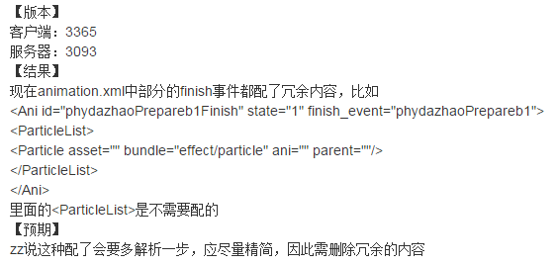
配置问需要注意的问题：
 | 大招技能需要注意我方和敌方的释放逻辑同，需要配置两份，且物理、魔法也不同，详细请看前一页。
 | 宠物受击特效挂接点（包括弱点）方向可能有问题，需要让z轴正方向指向施力方向，y轴正方向向上（或者斜上方，因为受受力方向影响）
 | 特效prefab最父级不能有旋转和位移信息，不然对不上。
 | 点击碰撞盒存在层次关系，从屏幕发射射线以先触及的碰撞盒作为检测结果。
 | 现在没有专门配置嘲讽和眩晕的挂接点位置，应当增加
 | 配置没有attach="true"且不跟随旋转的选项，所以使得某些特效显得比较诡异，比如火星四溅attach后会根据宠物动作旋转，造成不合理的运动轨迹。
 | 盾类特效或许需要跟随站位点大小调整能够环绕的大小。
 | 动画实践中用不到的结构不要填写，会增加冗余解析，如

